关系图
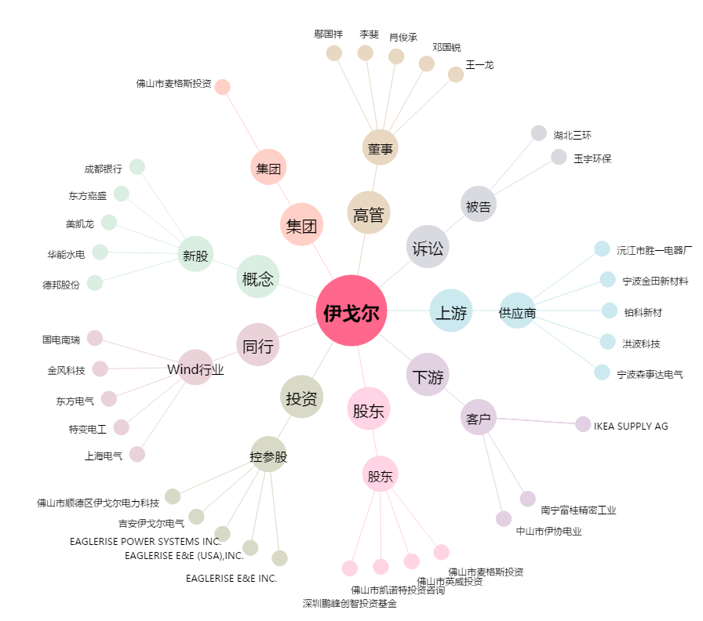
伊戈尔[002922.SZ] - 关系概览图

